Дети
Фабрика детской одежды "Эврика"
 | Адрес: 455006, Челябинская область, г.Магнитогорск, ул.Виноградная д.71а
 | Сайт компании : www.evrika-odezhda.ru
 | E-mail: evrika.opt@gmail.com
 | тел. 89068500522
 | 2023-01-20
Уважаемые заказчики,представленные модели могут быть изготовлены в индивидуальных расцветках,цветовой гамме,выбранных вами!
Ф.И.О. | _________________________________________________________________________
Ваш почтовый адрес: | __________________________________________________________________________
Телефон: | _________________________________________________________________________
Транспорт.компания: | _________________________________________________________________________
паспортные данные получателя (требования ТК ): |  | серия________номер__________дата выдачи_________________
Наименование | Фото модели | Артикул | Материал | Размер/рост/ возраст | Цена руб./за 1 шт. | Кол-во изд. в упак. | Заказ, шт | Сумма, руб | ваши предпочтения по расцветкам

Майка для девочки МД-1 | 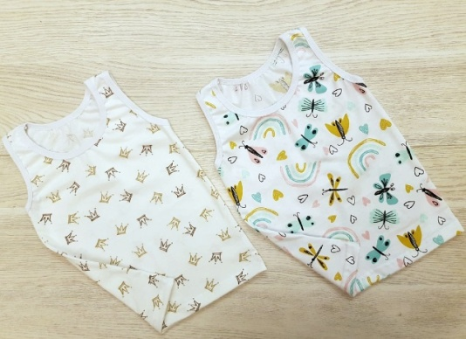 | МДК-1 | кулир | 44р64 (3 мес) | 55.00 | 5 |  | 0.00
 |  |  |  | 48р72(6 мес) | 55.00 | 5 |  | 0.00
 |  |  |  | 52р80(9-12 мес) | 90.00 | 5 |  | 0.00
 |  |  |  | 56р86(1,5-2 года) | 90.00 | 5 |  | 0.00
 |  |  |  | 56р92(2года) | 90.00 | 5 |  | 0.00
 |  |  |  | 60р98 (3 года) | 95.00 | 5 |  | 0.00
 |  |  |  | 60р104 (3-4 года) | 95.00 | 5 |  | 0.00
 |  |  |  | 60р116( 5-6 лет) | 105.00 | 5 |  | 0.00
 |  |  |  | 64р128(7-8 лет) | 105.00 | 5 |  | 0.00
Майка для девочки МД-3 | 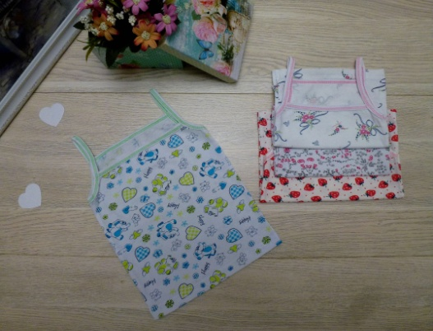 | МД-3 | кулир | 48р72(6 мес) | 55.00 | 5 |  | 0.00
 |  |  |  | 52р80(9-12 мес) | 55.00 | 5 |  | 0.00
 |  |  |  | 56р86(1,5-2 года) | 65.00 | 5 |  | 0.00
 |  |  |  | 56р92(2года) | 65.00 | 5 |  | 0.00
 |  |  |  | 60р98 (3 года) | 105.00 | 5 |  | 0.00
 |  |  |  | 60р104 (3-4 года) | 105.00 | 5 |  | 0.00
 |  |  |  | 60р116 (5-6 лет) | 105.00 | 5 |  | 0.00
 |  |  |  | 64р128(7-8 лет) | 110.00 | 5 |  | 0.00
 |  |  |  | 68 р134(8-9 лет) | 110.00 | 5 |  | 0.00
 |  |  |  | 72 р140(9-10 лет) | 110.00 | 5 |  | 0.00
Майка для девочки,с кружевом МД-3/1 | 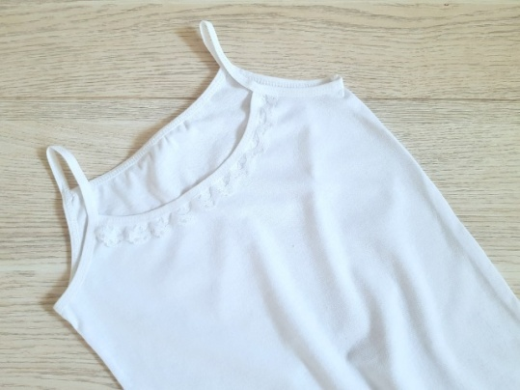 | МД-3/1 | кулир | 60р116 (5-6 лет) | 160.00 | 5 |  | 0.00
 |  |  |  | 64р128(7-8 лет) | 160.00 | 5 |  | 0.00
 |  |  |  | 68 р134(8-9 лет) | 170.00 | 5 |  | 0.00
 |  |  |  | 72 р140(9-10 лет) | 170.00 | 5 |  | 0.00
 |  |  |  | 76 р146(10-11лет) | 170.00 | 5 |  | 0.00
Трусы для девочки ТД-1 | 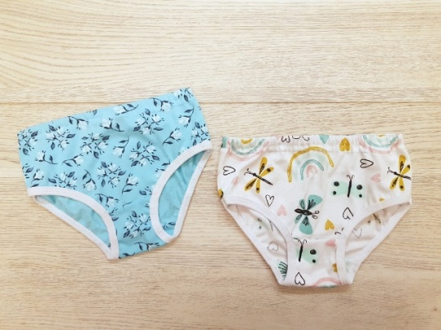 | ТДК-1 | кулир | 44 (3 мес) | 25.00 | 5 |  | 0.00
 |  |  |  | 48 (6 мес) | 35.00 | 5 |  | 0.00
 |  |  |  | 52 (9-12 мес) | 75.00 | 5 |  | 0.00
 |  |  |  | 56 (1,5-2 года) | 75.00 | 5 |  | 0.00
 |  |  |  | 60 (3-6 лет) | 75.00 | 5 |  | 0.00
 |  |  |  | 64 (7-8 лет) | 80.00 | 5 |  | 0.00
 |  |  |  | 68 (8-9 лет) | 80.00 | 5 |  | 0.00
 |  |  |  | 72 (9-10 лет) | 80.00 | 5 |  | 0.00
Трусы-шортики для девочки ТД-2 | 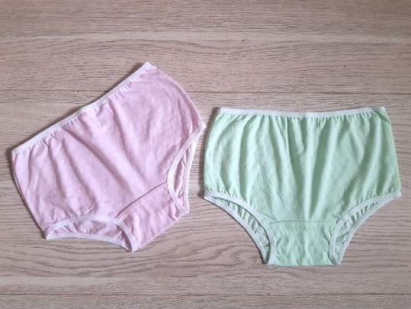 | ТДК-2 | кулир | 56 (1,5-2 года) | 95.00 | 5 |  | 0.00
 |  |  |  | 60 (3-6 лет) | 95.00 | 5 |  | 0.00
 |  |  |  | 64 (7-8 лет) | 95.00 | 5 |  | 0.00
 |  |  |  | 68 (8-9 лет) | 95.00 | 5 |  | 0.00
 |  |  |  | 72 (9-10 лет) | 95.00 | 5 |  | 0.00
Трусы для девочки с эластичной резинкой ТД-3 | 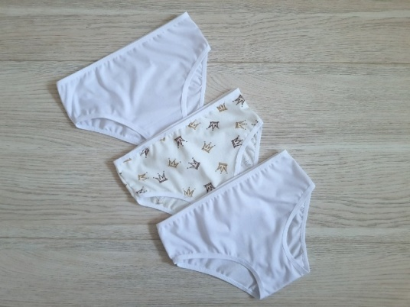 | ТДК-3 | кулир | 56 (1,5-2 года) | 95.00 | 5 |  | 0.00
 |  |  |  | 60 (3-6 лет) | 95.00 | 5 |  | 0.00
 |  |  |  | 64 (7-8 лет) | 95.00 | 5 |  | 0.00
 |  |  |  | 68 (8-9 лет) | 95.00 | 5 |  | 0.00
 |  |  |  | 72 (9-10 лет) | 95.00 | 5 |  | 0.00
Гарнитур для девочки ГД-1 | 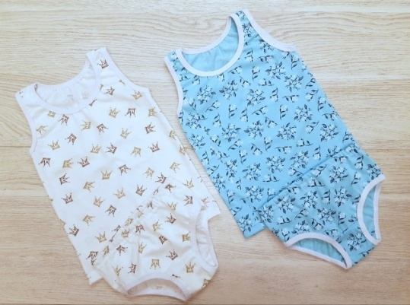 | ГДК-1 | кулир | 56р86(1,5-2 года) | 155.00 | 3 |  | 0.00
 |  |  |  | 56р92(2года) | 155.00 | 3 |  | 0.00
 |  |  |  | 60р98 (3 года) | 155.00 | 3 |  | 0.00
 |  |  |  | 60р104 (3-4 года) | 155.00 | 3 |  | 0.00
 |  |  |  | 60р116( 5-6 лет) | 155.00 | 3 |  | 0.00
 |  |  |  | 64р128(7-8 лет) | 155.00 | 3 |  | 0.00
Гарнитур для девочки ГД-2 | 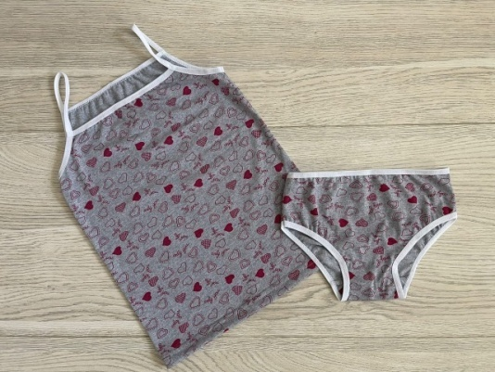 | ГДК-2 | кулир серый меланж | 56р92(2года) | 145.00 | 3 |  | 0.00
 |  |  |  | 60р98 (3 года) | 145.00 | 3 |  | 0.00
 |  |  |  | 60р104 (3-4 года) | 145.00 | 3 |  | 0.00
 |  |  |  | 60р116 (5-6 лет) | 145.00 | 3 |  | 0.00
 |  |  |  | 64р128(7-8 лет) | 145.00 | 3 |  | 0.00
 |  |  |  | 68 р134(8-9 лет) | 145.00 | 3 |  | 0.00
 |  |  |  | 72 р140(9-10 лет) | 145.00 | 3 |  | 0.00
Гарнитур для девочки ГД-2 белый | 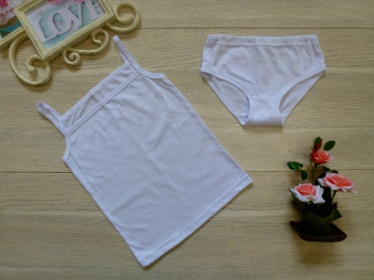 | ГДК-2 белый | кулир | 60р104 (3-4 года) | 145.00 | 3 |  | 0.00
 |  |  |  | 60р116 (5-6 лет) | 145.00 | 3 |  | 0.00
 |  |  |  | 64р128(7-8 лет) | 145.00 | 3 |  | 0.00
Гарнитур для девочки ГД-4 | 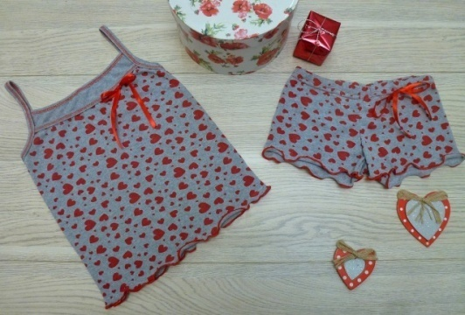 | ГДК-4 | кулир | 56р92(2года) | 160.00 | 3 |  | 0.00
 |  |  |  | 60р98 (3 года) | 160.00 | 3 |  | 0.00
 |  |  |  | 60р104 (3-4 года) | 160.00 | 3 |  | 0.00
 |  |  |  | 60р116 (5-6 лет) | 160.00 | 3 |  | 0.00
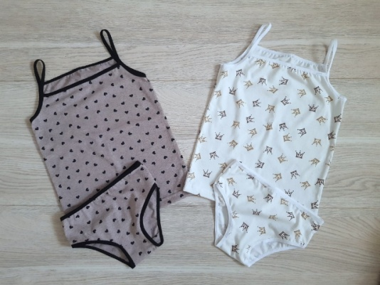
 |  |  |  | 64р128(7-8 лет) | 160.00 | 3 |  | 0.00
Гарнитур для девочки,эластичные лямочки ГД-5 |  | ГДК-5 | кулир | 56р92(2года) | 180.00 | 3 |  | 0.00
 |  |  |  | 60р98 (3 года) | 180.00 | 3 |  | 0.00
 |  |  |  | 60р104 (3-4 года) | 180.00 | 3 |  | 0.00
 |  |  |  | 60р116 (5-6 лет) | 180.00 | 3 |  | 0.00
 |  |  |  | 64р128(7-8 лет) | 180.00 | 3 |  | 0.00
Мальчики
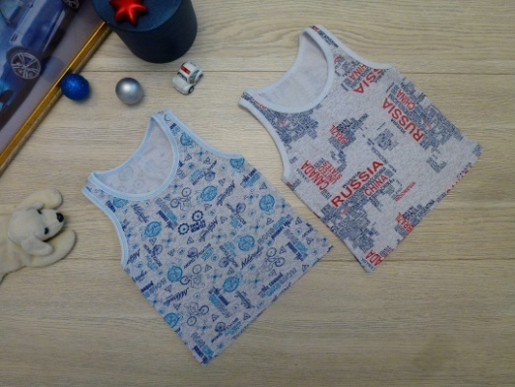 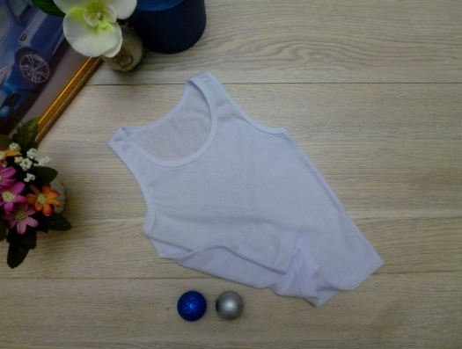 Майка для мальчика ММ-1 |  | ММК-1 | кулир | 44р64 (3 мес) | 55.00 | 5 |  | 0.00
 |  |  |  | 48р72(6 мес) | 55.00 | 5 |  | 0.00
 |  |  |  | 52р80(9-12 мес) | 90.00 | 5 |  | 0.00
 |  |  |  | 56р86(1,5-2 года) | 90.00 | 5 |  | 0.00
 |  |  |  | 56р92(2года) | 90.00 | 5 |  | 0.00
 |  |  |  | 60р98 (3 года) | 95.00 | 5 |  | 0.00
 |  |  |  | 60р104 (3-4 года) | 95.00 | 5 |  | 0.00
 |  |  |  | 60р116 (5-6 лет) | 105.00 | 5 |  | 0.00
 |  |  |  | 64р128(7-8 лет) | 105.00 | 5 |  | 0.00
 |  |  |  | 68 р134(8-9 лет) | 110.00 | 5 |  | 0.00
 |  |  |  | 72 р140(9-10 лет) | 110.00 | 5 |  | 0.00
 |  | ММК-1 белая | кулир | 56р86(1,5-2 года) | 90.00 | 5 |  | 0.00
 |  |  |  | 56р92(2года) | 90.00 | 5 |  | 0.00
 |  |  |  | 60р98 (3 года) | 95.00 | 5 |  | 0.00
 |  |  |  | 60р104 (3-4 года) | 95.00 | 5 |  | 0.00
 |  |  |  | 60р116 (5-6 лет) | 105.00 | 5 |  | 0.00
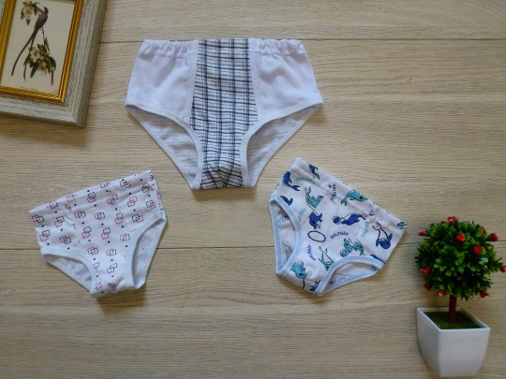
 |  |  |  | 64р128(7-8 лет) | 105.00 | 5 |  | 0.00
Трусы для мальчика ТМ-2 |  | ТМК-2 | кулир | 44 (3 мес) | 35.00 | 5 |  | 0.00
 |  |  |  | 48 (6 мес) | 35.00 | 5 |  | 0.00
 |  |  |  | 52 (9-12 мес) | 65.00 | 5 |  | 0.00
 |  |  |  | 56 (1,5-2 года) | 65.00 | 5 |  | 0.00
 |  |  |  | 60 (3-6 лет) | 65.00 | 5 |  | 0.00
 |  |  |  | 64 (7-8 лет) | 65.00 | 5 |  | 0.00
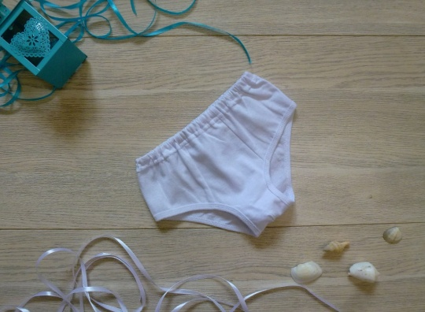 Трусы для мальчика ТМ-2 белый |  | ТМК-2 белый | кулир | 60 (3-6 лет) | 47.00 | 5 |  | 0.00
 |  |  |  | 64 (7-8 лет) | 47.00 | 5 |  | 0.00
Трусы-боксеры для мальчика ТМ-3 | 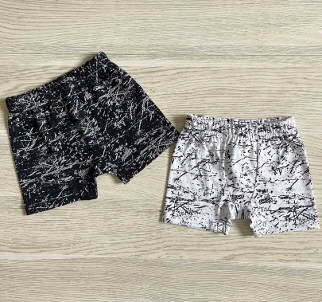 | ТМК-3 | кулир | 44 (3 мес) | 40.00 | 5 |  | 0.00
 |  |  |  | 48 (6 мес) | 40.00 | 5 |  | 0.00
 |  |  |  | 52 (9-12 мес) | 95.00 | 5 |  | 0.00
 |  |  |  | 56 (1,5-2 года) | 95.00 | 5 |  | 0.00
 |  |  |  | 60 (3-6 лет) | 95.00 | 5 |  | 0.00
 |  |  |  | 64 (7-8 лет) | 95.00 | 5 |  | 0.00
 |  |  |  | 68 (8-9 лет) | 95.00 | 5 |  | 0.00
 |  |  |  | 72 (9-10 лет) | 95.00 | 5 |  | 0.00
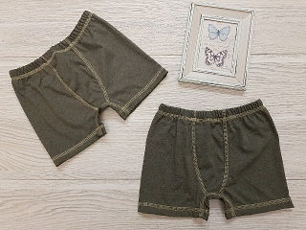 Трусы-боксеры для мальчика ТМ-3/1 |  | ТМК-3/1 | кулир цвет хаки-меланж | 56 (1,5-2 года) | 105.00 | 5 |  | 0.00
 |  |  |  | 60 (3-6 лет) | 105.00 | 5 |  | 0.00
 |  |  |  | 64 (7-8 лет) | 105.00 | 5 |  | 0.00
 |  |  |  | 68 (8-9 лет) | 105.00 | 5 |  | 0.00
 |  |  |  | 72 (9-10 лет) | 105.00 | 5 |  | 0.00
Гарнитур для мальчика ГМ-1 | 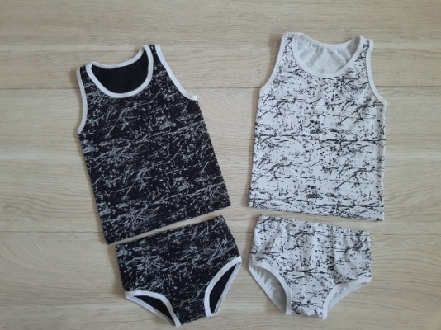 | ГМК-1 | кулир | 48р72(6 мес) | 80.00 | 3 |  | 0.00
 |  |  |  | 52р80(9-12 мес) | 80.00 | 3 |  | 0.00
 |  |  |  | 56р86(1,5-2 года) | 140.00 | 3 |  | 0.00
 |  |  |  | 56р92(2года) | 140.00 | 3 |  | 0.00
 |  |  |  | 60р98 (3 года) | 140.00 | 3 |  | 0.00
 |  |  |  | 60р104 (3-4 года) | 140.00 | 3 |  | 0.00
 |  |  |  | 60р116 (5-6 лет) | 140.00 | 3 |  | 0.00
 |  |  |  | 64р128(7-8 лет) | 140.00 | 3 |  | 0.00
Гарнитур для мальчика ГМ-1 однотон | 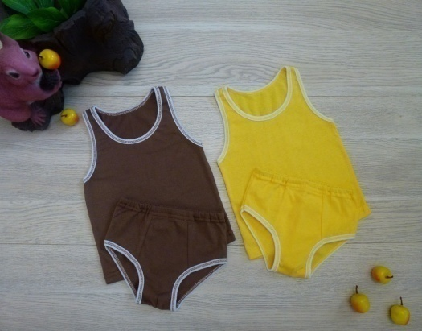 | ГМК-1 однотон | кулир | 56р86(1,5-2 года) | 90.00 | 3 |  | 0.00
 |  |  |  | 56р92(2года) | 90.00 | 3 |  | 0.00
 |  |  |  | 60р98 (3 года) | 90.00 | 3 |  | 0.00
 |  |  |  | 60р104 (3-4 года) | 90.00 | 3 |  | 0.00
 |  |  |  | 60р116 (5-6 лет) | 90.00 | 3 |  | 0.00
Гарнитур для мальчика ГМ-2 | 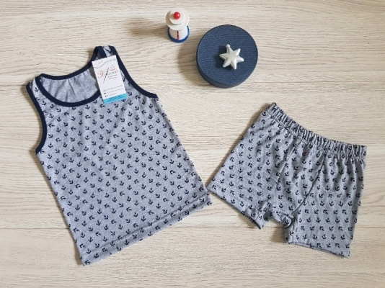 | Гмк-2 | кулир | 48р72(6 мес) | 150.00 | 3 |  | 0.00
 |  |  |  | 52р80(9-12 мес) | 150.00 | 3 |  | 0.00
 |  |  |  | 56р86(1,5-2 года) | 185.00 | 3 |  | 0.00
 |  |  |  | 56р92(2года) | 185.00 | 3 |  | 0.00
 |  |  |  | 60р98 (3 года) | 185.00 | 3 |  | 0.00
 |  |  |  | 60р104 (3-4 года) | 195.00 | 3 |  | 0.00
 |  |  |  | 60р116 (5-6 лет) | 195.00 | 3 |  | 0.00
 |  |  |  | 64р128(7-8 лет) | 195.00 | 3 |  | 0.00
 |  |  |  | 68 р134(8-9 лет) | 200.00 | 3 |  | 0.00
 |  |  |  | 72 р140(9-10 лет) | 200.00 | 3 |  | 0.00
Гарнитур для мальчика ГМ-2/1 | 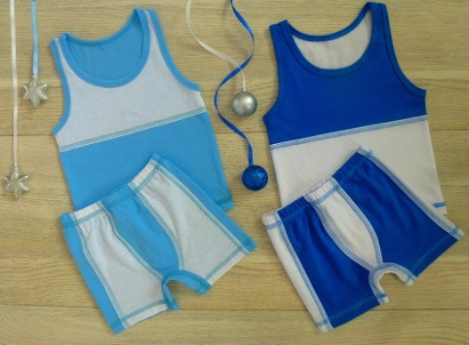 | ГМК-2/1 | кулир | 52р80(9-12 мес) | 195.00 | 3 |  | 0.00
 |  |  |  | 56р86(1,5-2 года) | 195.00 | 3 |  | 0.00
 |  |  |  | 56р92(2года) | 195.00 | 3 |  | 0.00
 |  |  |  | 60р98 (3 года) | 195.00 | 3 |  | 0.00
 |  |  |  | 60р104 (3-4 года) | 210.00 | 3 |  | 0.00
 |  |  |  | 60р116 (5-6 лет) | 210.00 | 3 |  | 0.00
 |  |  |  | 64р128(7-8 лет) | 210.00 | 3 |  | 0.00
 |  |  |  | 68 р134(8-9 лет) | 210.00 | 3 |  | 0.00
 |  |  |  | 72 р140(9-10 лет) | 210.00 | 3 |  | 0.00
Гарнитур для мальчика ГМ-3 | 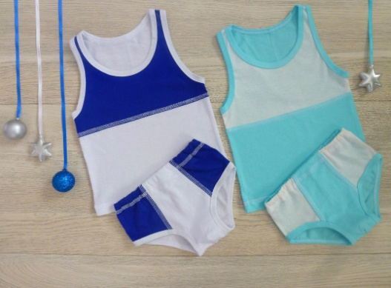 | ГМК-3 | кулир | 52р80(9-12 мес) | 150.00 | 3 |  | 0.00
 |  |  |  | 56р86(1,5-2 года) | 150.00 | 3 |  | 0.00
 |  |  |  | 56р92(2года) | 150.00 | 3 |  | 0.00
 |  |  |  | 60р98 (3 года) | 150.00 | 3 |  | 0.00
 |  |  |  | 60р104 (3-4 года) | 165.00 | 3 |  | 0.00
 |  |  |  | 60р116 (5-6 лет) | 165.00 | 3 |  | 0.00
 |  |  |  | 64р128(7-8 лет) | 165.00 | 3 |  | 0.00
Ясельные
Трусики -памперсоны | 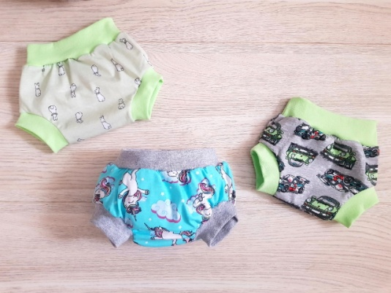 | ТП-1 | кулир | 44 (3 мес) | 70.00 | 5 |  | 0.00
 |  |  |  | 48( 6 мес) | 70.00 | 5 |  | 0.00
 |  |  |  | 52 (9-12 мес) | 70.00 | 5 |  | 0.00
Трусики -памперсоны | 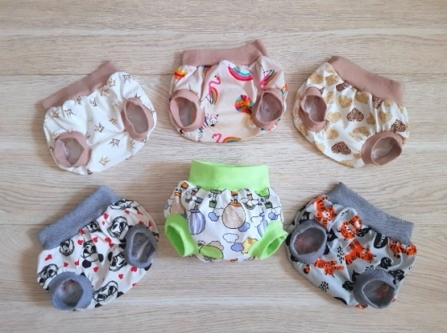 | ТП-2 | кулир | 44 (3 мес) | 155.00 | 5 |  | 0.00
 |  |  |  | 48( 6 мес) | 155.00 | 5 |  | 0.00
 |  |  |  | 52 (9-12 мес) | 155.00 | 5 |  | 0.00
 |  |  |  | 56р86(1,5-2 года) | 155.00 | 3 |  | 0.00
Одежда для сна и отдыха
Пижама ПМ-1 джемпер с длинным рукавом,с манжетами,брюки с манжетами | 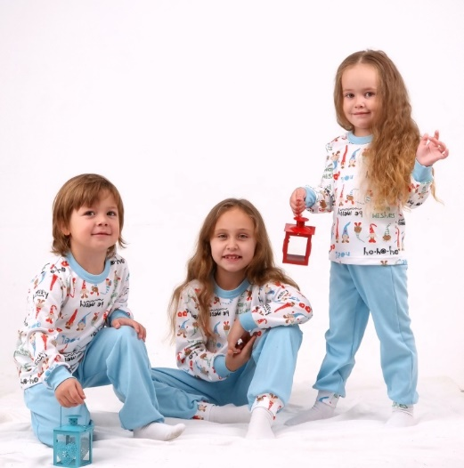 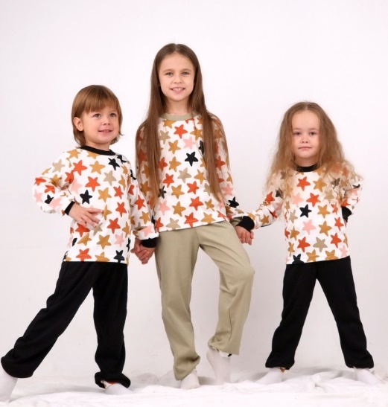 | ПМИ-1 | интерлок премиум | 52р80(9-12 мес) | 590.00 | 1 |  | 0.00
 |  |  |  | 56р86(1,5-2 года) | 590.00 | 1 |  | 0.00
 |  |  |  | 56р92(2года) | 590.00 | 1 |  | 0.00
 |  |  |  | 60р98 (3 года) | 595.00 | 1 |  | 0.00
 |  |  |  | 60р104 (3-4 года) | 595.00 | 1 |  | 0.00
 |  |  |  | 60р116 (5-6 лет) | 605.00 | 1 |  | 0.00
 |  |  |  | 64р128(7-8 лет) | 605.00 | 1 |  | 0.00
 |  | ПМф-1 | футер с начесом | 52р80(9-12 мес) | 470.00 | 1 |  | 0.00
 |  |  |  | 56р86(1,5-2 года) | 470.00 | 1 |  | 0.00
 |  |  |  | 56р92(2года) | 485.00 | 1 |  | 0.00
 |  |  |  | 60р98 (3 года) | 485.00 | 1 |  | 0.00
 |  |  |  | 60р104 (3-4 года) | 495.00 | 1 |  | 0.00
 |  |  |  | 60р116 (5-6 лет) | 495.00 | 1 |  | 0.00
 |  |  |  | 64р128(7-8 лет) | 495.00 | 1 |  | 0.00
 |  | ПМК-1 | кулирная гладь | 52р80(9-12 мес) | 385.00 | 1 |  | 0.00
 |  |  |  | 56р86(1,5-2 года) | 385.00 | 1 |  | 0.00
 |  |  |  | 56р92(2года) | 405.00 | 1 |  | 0.00
 |  |  |  | 60р98 (3 года) | 405.00 | 1 |  | 0.00
 |  |  |  | 60р104 (3-4 года) | 410.00 | 1 |  | 0.00
 |  |  |  | 60р116 (5-6 лет) | 410.00 | 1 |  | 0.00
 |  |  |  | 64р128(7-8 лет) | 420.00 | 1 |  | 0.00
Ясельный ассортимент
Комплекты ясельные
Комплект на выписку, 7 предметов: пеленка, распашонка, кофточка, ползунки, носочки, рукавички, чепчик с кружевом | 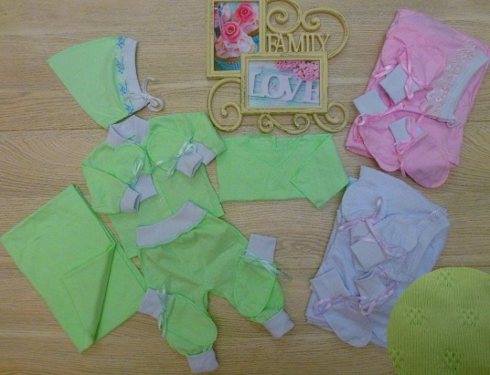 | КТК-40 цвет: белый, нежно-салатовый, нежно-розовый | ажурный кулир | 40р56(0-3 мес) | 500.00 | 1 |  | 0.00
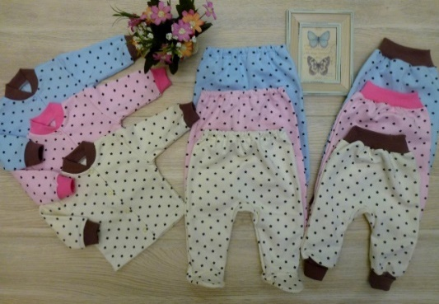
Комплект ясельный: кофточка+ползунки (с ластовицей,широкие -"под-памперс"), штанишки (с ластовицей) КТ-11 |  | КТФ-11 | футер с начесом | 44р64 (3 мес) | 390.00 | 1 |  | 0.00
 |  |  |  | 48р72(6 мес) | 390.00 | 1 |  | 0.00
 |  |  |  | 52р80(9-12 мес) | 390.00 | 1 |  | 0.00
 | 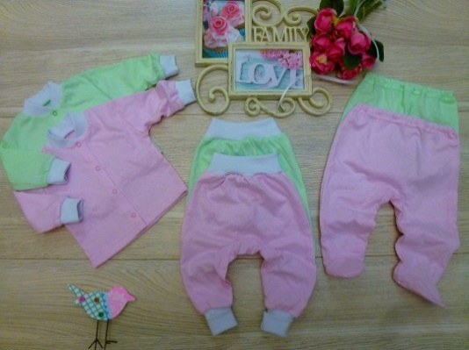 | КТК-11 | кулир | 44р64 (3 мес) | 330.00 | 1 |  | 0.00
 |  |  |  | 48р72(6 мес) | 330.00 | 1 |  | 0.00
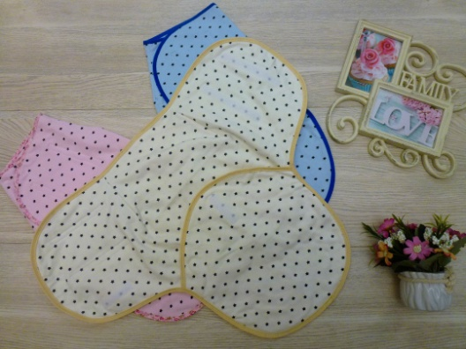
 |  |  |  | 52р80(9-12 мес) | 330.00 | 1 |  | 0.00
Конверт-кокон (пеленка),застежка-липучки ККФ-1 |  | ККФ-1 | футер с начесом | 40-44 рост 56-64 (0-3 мес) | 295.00 | 1 |  | 0.00
Комплект ясельный: боди с центральной застежкой+штанишки КТК-12 | 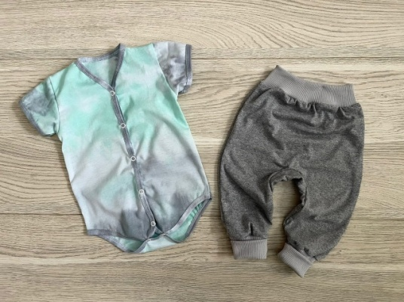 | КТК-12 | кулир супрем | 44р64 (3 мес) | 480.00 | 1 |  | 0.00
 |  |  |  | 48р72(6 мес) | 480.00 | 1 |  | 0.00
 |  |  |  | 52р80(9-12 мес) | 480.00 | 1 |  | 0.00
Комплект ясельный: футболка с кнопочками на плече+трусы памперсоны | 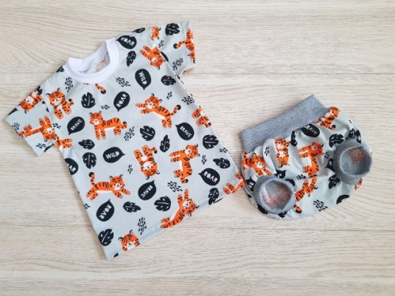 | КТК-13 | кулир | 44р64 (3 мес) | 285.00 | 1 |  | 0.00
 |  |  |  | 48р72(6 мес) | 285.00 | 1 |  | 0.00
 |  |  |  | 52р80(9-12 мес) | 295.00 | 1 |  | 0.00
 |  |  |  | 56р86(1,5-2 года) | 295.00 | 5 |  | 0.00
Ползунки
Ползунки-штанишки с манжетами, на евро-резинке,с ластовицей П-2 | 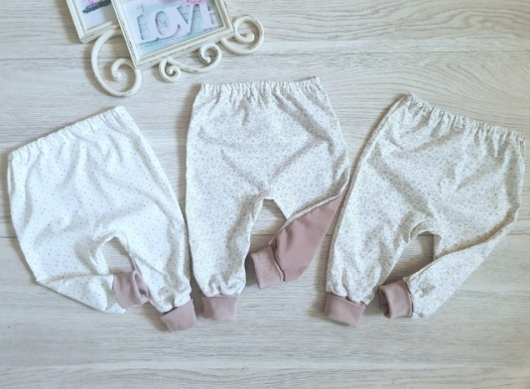 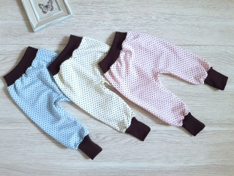 | ПК-2 | кулир | 44р64 (3 мес) | 135.00 | 5 |  | 0.00
 |  |  |  | 48р72(6 мес) | 135.00 | 5 |  | 0.00
 |  |  |  | 52р80(9-12 мес) | 145.00 | 5 |  | 0.00
 |  |  |  | 56р86(1,5-2 года) | 145.00 | 5 |  | 0.00
 |  |  |  | 56р92(2 года) | 145.00 | 5 |  | 0.00
 |  | ПИ-2 | интерлок | 44р64 (3 мес) | 215.00 | 5 |  | 0.00
 |  |  |  | 48р72(6 мес) | 215.00 | 5 |  | 0.00
 |  |  |  | 52р80(9-12 мес) | 215.00 | 5 |  | 0.00
 |  |  |  | 56р86(1,5-2 года) | 220.00 | 5 |  | 0.00
 |  |  |  | 56р92(2 года) | 220.00 | 5 |  | 0.00
 |  | ПФ-2 | футер | 44р64 (3 мес) | 140.00 | 5 |  | 0.00
 |  |  |  | 48р72(6 мес) | 140.00 | 5 |  | 0.00
 |  |  |  | 52р80(9-12 мес) | 150.00 | 5 |  | 0.00
 |  |  |  | 56р86(1,5-2 года) | 150.00 | 5 |  | 0.00
 |  |  |  | 56р92(2 года) | 150.00 | 5 |  | 0.00
Штанишки ,ПФ-2/1 | 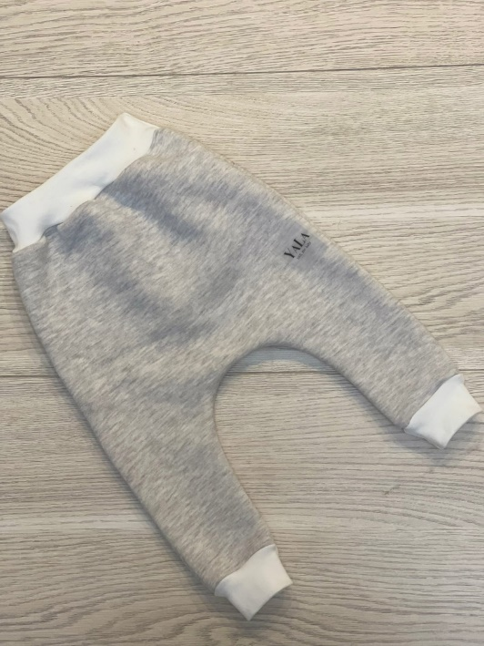 | ПФ-2/1 | футер 3 нитка,эффект велюр | 48р72(6 мес) | 325.00 | 5 |  | 0.00
 |  |  |  | 52р80(9-12 мес) | 325.00 | 5 |  | 0.00
 |  |  |  | 56р86(1,5-2 года) | 325.00 | 5 |  | 0.00
 |  |  |  | 56р92(2 года) | 325.00 | 5 |  | 0.00
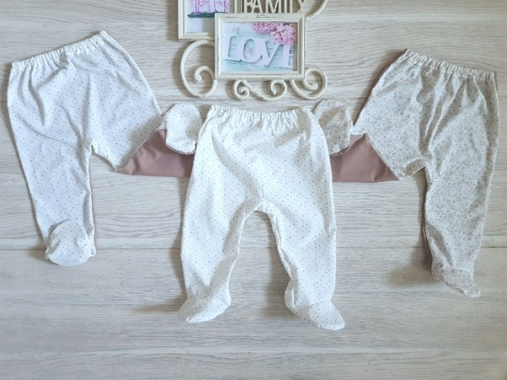 Ползунки, с ластовицей ПК-6 |  | ПК-6 | кулир | 40р56(0-3 мес) | 100.00 | 5 |  | 0.00
 |  |  |  | 44р64 (3 мес) | 100.00 | 5 |  | 0.00
 |  |  |  | 48р72(6 мес) | 110.00 | 5 |  | 0.00
 |  |  |  | 52р80(9-12 мес) | 110.00 | 5 |  | 0.00
 |  | ПФ-6 | футер | 40р56(0-3 мес) | 140.00 | 5 |  | 0.00
 |  |  |  | 44р64 (3 мес) | 140.00 | 5 |  | 0.00
 |  |  |  | 48р72(6 мес) | 150.00 | 5 |  | 0.00
 |  |  |  | 52р80(9-12 мес) | 150.00 | 5 |  | 0.00
Ползунки (полукомбинезон) высокие на кнопках, с ластовицей П-3 | 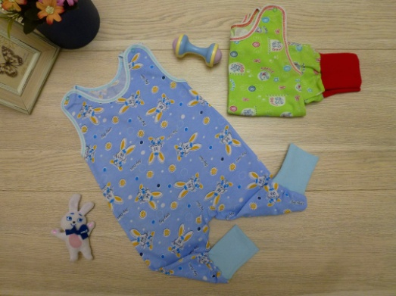 | ПК-3 | кулир | 44р64 (3 мес) | 125.00 | 5 |  | 0.00
 |  |  |  | 48р72(6 мес) | 125.00 | 5 |  | 0.00
 |  |  |  | 52р80(9-12 мес) | 125.00 | 5 |  | 0.00
 |  |  |  | 56р86(1,5-2 года) | 125.00 | 5 |  | 0.00
 |  |  |  | 56р92(2 года) | 125.00 | 5 |  | 0.00
Распашонки

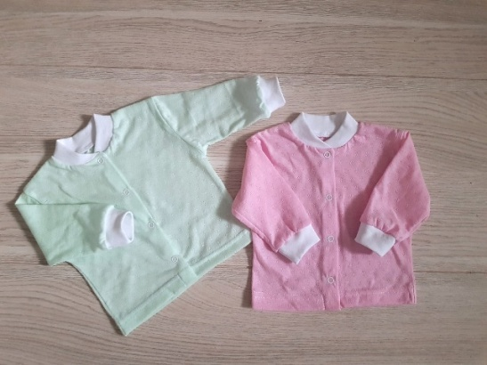
Распашонка на кнопке, Р-3 | 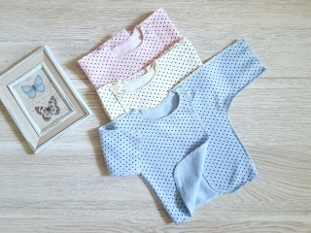 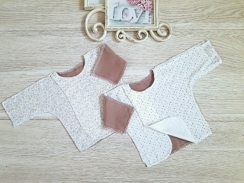 | РК-3 | кулир | 40р56(0-3 мес) | 90.00 | 5 |  | 0.00
 |  | РФ-3 | футер | 40р56(0-3 мес) | 100.00 | 5 |  | 0.00
Кофточки
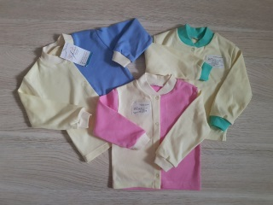 Кофточка на кнопках,воротник стойка,манжета К-1 |  | КК-1 | кулир | 40р56(0-3 мес) | 110.00 | 5 |  | 0.00
 |  |  |  | 44р64 (3 мес) | 110.00 | 5 |  | 0.00
 |  |  |  | 48р72(6 мес) | 115.00 | 5 |  | 0.00
 |  |  |  | 52р80(9-12 мес) | 115.00 | 5 |  | 0.00
 |  |  |  | 56р86(1,5-2 года) | 120.00 | 5 |  | 0.00
 |  |  |  | 56р92(2 года) | 120.00 | 5 |  | 0.00
 |  | КИ-1 | интерлок | 40р56(0-3 мес) | 150.00 | 5 |  | 0.00
 |  |  |  | 44р64 (3 мес) | 150.00 | 5 |  | 0.00
 |  |  |  | 48р72(6 мес) | 160.00 | 5 |  | 0.00
 |  |  |  | 52р80(9-12 мес) | 160.00 | 5 |  | 0.00
 |  |  |  | 56р86(1,5-2 года) | 170.00 | 5 |  | 0.00
 |  |  |  | 56р92(2 года) | 170.00 | 5 |  | 0.00
 |  | КФ-1 | футер | 40р56(0-3 мес) | 150.00 | 5 |  | 0.00
 |  |  |  | 44р64 (3 мес) | 150.00 | 5 |  | 0.00
 |  |  |  | 48р72(6 мес) | 160.00 | 5 |  | 0.00
 |  |  |  | 52р80(9-12 мес) | 160.00 | 5 |  | 0.00
 |  |  |  | 56р86(1,5-2 года) | 170.00 | 5 |  | 0.00
 |  |  |  | 56р92(2 года) | 170.00 | 5 |  | 0.00
Кофточка на кнопках,воротник стойка,короткий рукав,манжета К-1/1 | 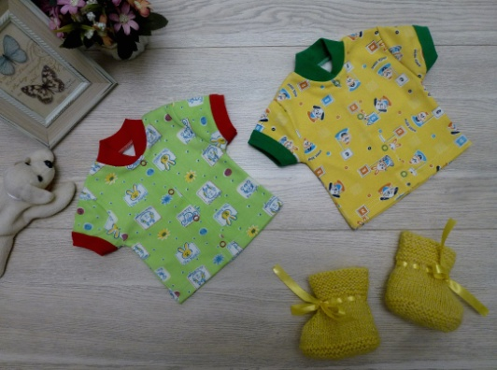 | КК-1/1 | кулир | 40р56(0-3 мес) | 70.00 | 5 |  | 0.00
 |  |  |  | 44р64 (3 мес) | 70.00 | 5 |  | 0.00
 |  |  |  | 48р72(6 мес) | 80.00 | 5 |  | 0.00
 |  |  |  | 52р80(9-12 мес) | 80.00 | 5 |  | 0.00
 |  |  |  | 56р86(1,5-2 года) | 85.00 | 5 |  | 0.00
 |  |  |  | 56р92(2 года) | 85.00 | 5 |  | 0.00
 |  | КИ-1/1 | интерлок | 40р56(0-3 мес) | 85.00 | 5 |  | 0.00
 |  |  |  | 44р64 (3 мес) | 85.00 | 5 |  | 0.00
 |  |  |  | 48р72(6 мес) | 90.00 | 5 |  | 0.00
 |  |  |  | 52р80(9-12 мес) | 90.00 | 5 |  | 0.00
 |  |  |  | 56р86(1,5-2 года) | 100.00 | 5 |  | 0.00
 |  |  |  | 56р92(2 года) | 100.00 | 5 |  | 0.00
 | 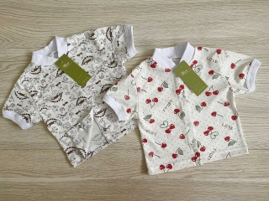 | КК-1/1 | кулир | 40р56(0-3 мес) | 145.00 | 5 |  | 0.00
 |  |  |  | 44р64 (3 мес) | 145.00 | 5 |  | 0.00
 |  |  |  | 48р72(6 мес) | 145.00 | 5 |  | 0.00
 |  |  |  | 52р80(9-12 мес) | 157.00 | 5 |  | 0.00
 |  |  |  | 56р86(1,5-2 года) | 157.00 | 5 |  | 0.00
 |  |  |  | 56р92(2 года) | 157.00 | 5 |  | 0.00
Фуфайка ясельная с длинным рукавом Ф-5/1 | 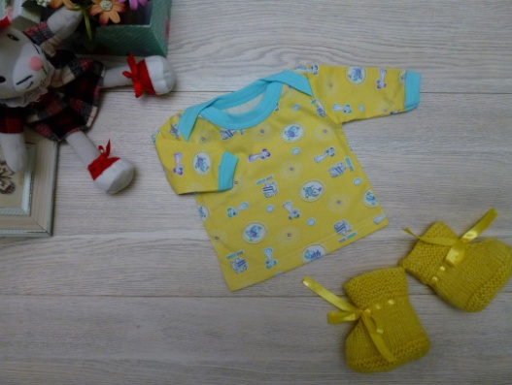 | ФК-5/1 | кулир | 40р56(0-3 мес) | 80.00 | 5 |  | 0.00
 |  |  |  | 44р64 (3 мес) | 80.00 | 5 |  | 0.00
 |  |  |  | 48р72(6 мес) | 90.00 | 5 |  | 0.00
 |  |  |  | 52р80(9-12 мес) | 90.00 | 5 |  | 0.00
 |  |  |  | 56р86(1,5-2 года) | 95.00 | 5 |  | 0.00
 |  |  |  | 56р92(2года) | 95.00 | 5 |  | 0.00
Фуфайка ясельная с коротким рукавом Ф-5 | 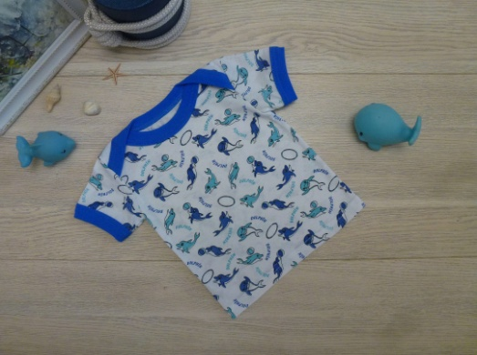 | ФК-5 | кулир | 40р56(0-3 мес) | 70.00 | 5 |  | 0.00
 |  |  |  | 44р64 (3 мес) | 70.00 | 5 |  | 0.00
 |  |  |  | 48р72(6 мес) | 80.00 | 5 |  | 0.00
 |  |  |  | 52р80(9-12 мес) | 80.00 | 5 |  | 0.00
 |  |  |  | 56р86(1,5-2 года) | 85.00 | 5 |  | 0.00
 |  |  |  | 56р92(2года) | 85.00 | 5 |  | 0.00
Фуфайка, с застежкой -кнопки на плече Ф-6 | 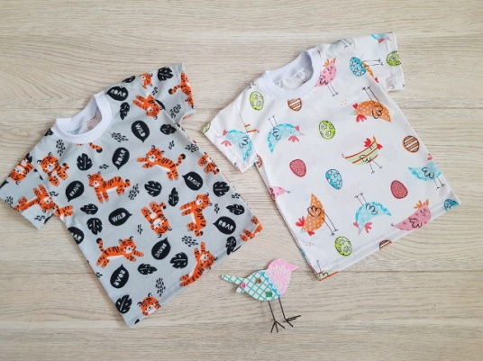 | ФК-6/1с кнопками на плече | кулир | 48р72(6 мес) | 200.00 | 1 |  | 0.00
 |  |  |  | 52р80(9-12 мес) | 210.00 | 1 |  | 0.00
 |  |  |  | 56р86(1,5 года) | 210.00 | 1 |  | 0.00
 |  |  |  | 56р92(2 года) | 210.00 | 1 |  | 0.00
Нагрудники
Нагрудник двусторонний ,на кнопке Н-3 | 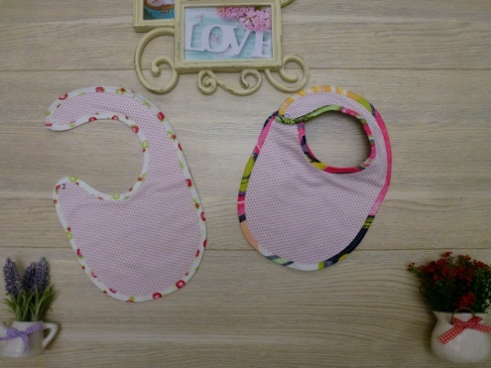 | НФ-3 | футер |  | 45.00 | 5 |  | 0.00
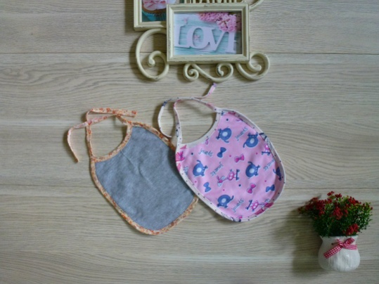 Нагрудник двусторонний Н-1 |  | НФ-1 | футер |  | 23.00 | 5 |  | 0.00
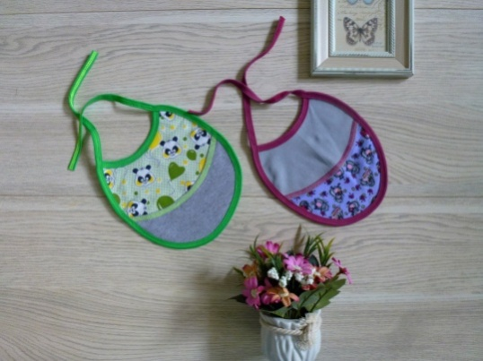 Нагрудник двусторонний Н-2 |  | НФ-2 | футер |  | 32.00 | 5 |  | 0.00
Пинетки,носочки
Пинетки ясельные | 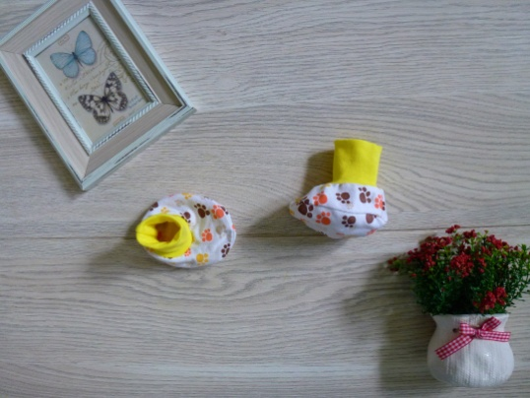 | ПИ-2 | интерлок | от 0 до 6 мес | 26.50 | 10 |  | 0.00
 |  | ПФу-2 | футер | от 0 до 6 мес | 28.50 | 10 |  | 0.00
 |  | ПМ-2 | махра | от 0 до 6 мес | 32.00 | 10 |  | 0.00
Носочки ясельные |  | НИ-1 | кулир, интерлок | от 0 до 6 мес | 14.50 | 10 |  | 0.00
Рукавички
Рукавички ясельные |  | РК-1 | кулир | кулир | 20.00 | 10 |  | 0.00
 |  | РИ-1 | интерлок | интерлок | 23.00 | 10 |  | 0.00
Головные уборы
Чепчики
Чепчик,стяжка по горловине,мягкая окантовка по лицевой части Ч-2 |  | ЧК-2 | кулир | 40-44 от 0 до 3 мес | 25.00 | 5 |  | 0.00
 |  |  |  | 44-48 от 3 до 6 мес | 25.00 | 5 |  | 0.00
 |  | ЧИ-2 | интерлок | 40-44 от 0 до 3 мес | 35.00 | 5 |  | 0.00
 |  |  |  | 44-48 от 3 до 6 мес | 35.00 | 5 |  | 0.00
 |  | ЧФ-2 | футер | 40-44 от 0 до 3 мес | 32.00 | 5 |  | 0.00
 |  |  |  | 44-48 от 3 до 6 мес | 32.00 | 5 |  | 0.00
Чепчик,стяжка по горловине,мягкая окантовка по лицевой части украшена рюшами Ч-2/1 |  | ЧК-2/1 | кулир | 44-48 от 3 до 6 мес | 28.00 | 5 |  | 0.00
 |  | ЧИ-2/1 | интерлок | 44-48 от 3 до 6 мес | 38.00 | 5 |  | 0.00
 |  | ЧФ-2/1 | футер | 44-48 от 3 до 6 мес | 36.00 | 5 |  | 0.00
Боди,комбинезоны,полукомбинезоны
Боди короткий рукав,центральная застежка на кнопках БД-1 |  | БДК-1 | кулир | 40р56(0-3 мес) | 265.00 | 1 |  | 0.00
 |  |  |  | 44р64 (3 мес) | 265.00 | 1 |  | 0.00
 |  |  |  | 48р72(6 мес) | 265.00 | 1 |  | 0.00
Боди длинный рукав,центральная застежка на кнопках БД-1/1 |  | БДК-1/1 | кулир | 40р56(0-3 мес) | 297.00 | 1 |  | 0.00
 |  |  |  | 44р64 (3 мес) | 297.00 | 1 |  | 0.00
 |  |  |  | 48р72(6 мес) | 297.00 | 1 |  | 0.00
Боди длинный рукав,"на запахе",застежка кнопки БД-2 |  | БДФ-2 | футер с начесом | 40р56(0-3 мес) | 240.00 | 1 |  | 0.00
 |  |  |  | 44р64 (3 мес) | 240.00 | 1 |  | 0.00
 |  |  |  | 48р72(6 мес) | 240.00 | 1 |  | 0.00
Боди короткий рукав, застежка на кнопках БД-3 |  | БДИ-3 | кулир | 40р56(0-3 мес) | 265.00 | 1 |  | 0.00
 |  |  |  | 44р64 (3 мес) | 265.00 | 1 |  | 0.00
 |  |  |  | 48р72(6 мес) | 265.00 | 1 |  | 0.00
 |  |  |  | 52р80(9-12 мес) | 265.00 | 1 |  | 0.00
Боди -толстовка,с капюшоном,карман -кенгуру, КБФ-6 |  | Кбф-6 | футер трехнитка диагональ (эффект велюр) | 48р72(6 мес) | 656.00 | 1 |  | 0.00
 |  |  |  | 52р80(9-12 мес) | 656.00 | 1 |  | 0.00
 |  |  |  | 56р86(1,5-2 года) | 656.00 | 1 |  | 0.00
 |  |  |  | 56р92 (2 года) | 656.00 | 1 |  | 0.00
 |  | КБФ-6 | футер трехнитка диагональ | 48р72(6 мес) | 535.00 | 1 |  | 0.00
 |  |  |  | 52р80(9-12 мес) | 535.00 | 1 |  | 0.00
 |  |  |  | 56р86(1,5-2 года) | 535.00 | 1 |  | 0.00
 |  |  |  | 56р92 (2 года) | 535.00 | 1 |  | 0.00
Боди -толстовка,с капюшоном,рукав реглан,карман -кенгуру, КБФ-6/1 |  | КБФ-6/1 | футер трехнитка диагональ (эффект велюр) | 48р72(6 мес) | 665.00 | 1 |  | 0.00
 |  |  |  | 52р80(9-12 мес) | 665.00 | 1 |  | 0.00
 |  |  |  | 56р86(1,5-2 года) | 665.00 | 1 |  | 0.00
 |  |  |  | 56р92 (2 года) | 665.00 | 1 |  | 0.00
Боди свитшот,спущенный рукав,два накладных кармашка ,БДФ-8 |  | БДФ-8 | футер трехнитка диагональ (эффект велюр) | 48р72(6 мес) | 635.00 | 1 |  | 0.00
 |  |  |  | 52р80(9-12 мес) | 635.00 | 1 |  | 0.00
 |  |  |  | 56р86(1,5-2 года) | 635.00 | 1 |  | 0.00
 |  |  |  | 56р92 (2 года) | 635.00 | 1 |  | 0.00
Боди -водолазка,спущенный рукав,два накладных кармашка ,БДФ-7 |  | БДФ-9 | футер трехнитка диагональ (эффект велюр) | 48р72(6 мес) | 635.00 | 1 |  | 0.00
 |  |  |  | 52р80(9-12 мес) | 635.00 | 1 |  | 0.00
 |  |  |  | 56р86(1,5-2 года) | 635.00 | 1 |  | 0.00
 |  |  |  | 56р92 (2 года) | 635.00 | 1 |  | 0.00
Комплект :боди-толстовка + штанишки Кбф-2/1 |  | Кбф-2/1 | футер двухнитка хлопок 100% | 40р56(0-3 мес) | 695.00 | 1 |  | 0.00
 |  |  |  | 44р64 (3 мес) | 695.00 | 1 |  | 0.00
 |  |  |  | 48р72(6 мес) | 695.00 | 1 |  | 0.00
 |  |  |  | 52р80(9-12 мес) | 695.00 | 1 |  | 0.00
 |  |  |  | 56р86(1,5-2 года) | 695.00 | 1 |  | 0.00
 |  |  |  | 56р92 (2 года) | 695.00 | 1 |  | 0.00
Комплект :боди-кимоно + штанишки Ктф-2/1 |  | Ктф-2/1 | кашкорсе (лапша) хлопок 100% | 40р56(0-3 мес) | 535.00 | 1 |  | 0.00
 |  |  |  | 44р64 (3 мес) | 535.00 | 1 |  | 0.00
 |  |  |  | 48р72(6 мес) | 535.00 | 1 |  | 0.00
 |  |  |  | 52р80(9-12 мес) | 535.00 | 1 |  | 0.00
 |  |  |  | 56р86(1,5-2 года) | 535.00 | 1 |  | 0.00
 |  |  |  | 56р92 (2 года) | 535.00 | 1 |  | 0.00
Боди-песочник,рукав реглан,крылышко. Застежка на спинке,кнопка Отделка-льняное кружево Кбк-5 |  | Кбк-5 | кулир хлопок 95%, эластан 5% (супрем) | 40р56(0-3 мес) | 595.00 | 1 |  | 0.00
 |  |  |  | 44р64 (3 мес) | 595.00 | 1 |  | 0.00
 |  |  |  | 48р72(6 мес) | 595.00 | 1 |  | 0.00
 |  |  |  | 52р80(9-12 мес) | 595.00 | 1 |  | 0.00
 |  |  |  | 56р86(1,5-2 года) | 595.00 | 1 |  | 0.00
 |  |  |  | 56р92 (2 года) | 595.00 | 1 |  | 0.00
Боди-песочник с кармашком,рукав крылышко. Отделка-льняное кружево Кбк-5/1 |  | Кбк-5/1 | кулир хлопок 95%, эластан 5% (супрем) | 40р56(0-3 мес) | 595.00 | 1 |  | 0.00
 |  |  |  | 44р64 (3 мес) | 595.00 | 1 |  | 0.00
 |  |  |  | 48р72(6 мес) | 595.00 | 1 |  | 0.00
 |  |  |  | 52р80(9-12 мес) | 595.00 | 1 |  | 0.00
 |  |  |  | 56р86(1,5-2 года) | 595.00 | 1 |  | 0.00
 |  |  |  | 56р92 (2 года) | 595.00 | 1 |  | 0.00
Боди-песочник ,рукав реглан с кружевом,косынка на резиночке,отделка хлопковое кружево |  | КБК-5/3 | кулир хлопок 95%, эластан 5% (супрем) | 48р72(6 мес) | 740.00 | 1 |  | 0.00
 |  |  |  | 52р80(9-12 мес) | 740.00 | 1 |  | 0.00
 |  |  |  | 56р86(1,5-2 года) | 740.00 | 1 |  | 0.00
 |  |  |  | 56р92 (2 года) | 740.00 | 1 |  | 0.00
Боди-песочник ,рукав крылышко с кружевом,косынка на резиночке,отделка хлопковое кружево |  | КБК-5/3 | кулир хлопок 95%, эластан 5% (супрем) | 48р72(6 мес) | 740.00 | 1 |  | 0.00
 |  |  |  | 52р80(9-12 мес) | 740.00 | 1 |  | 0.00
 |  |  |  | 56р86(1,5-2 года) | 740.00 | 1 |  | 0.00
 |  |  |  | 56р92 (2 года) | 740.00 | 1 |  | 0.00
Боди длинный рукав, застежка на кнопках БД-3/1 |  | БДИ-3/1 | интерлок пенье | 40р56(0-3 мес) | 315.00 | 1 |  | 0.00
 |  |  |  | 44р64 (3 мес) | 315.00 | 1 |  | 0.00
 |  |  |  | 48р72(6 мес) | 315.00 | 1 |  | 0.00
 |  |  |  | 52р80(9-12 мес) | 320.00 | 1 |  | 0.00
 |  |  |  | 56р86(1,5-2 года) | 320.00 | 1 |  | 0.00
 |  |  |  | 56р92 (2 года) | 330.00 | 1 |  | 0.00
Боди для девочки,с юбочкой,короткий рукав, застежка на 3 кнопках БД-4 |  | БДИ-4 | интерлок | 44р64 (3 мес) | 255.00 | 1 |  | 0.00
 |  |  |  | 48р72(6 мес) | 255.00 | 1 |  | 0.00
 |  |  |  | 52р80(9-12 мес) | 255.00 | 1 |  | 0.00
комбинезоны
Комбинезон ясельный,горловина стойка,центральная застежка и по шаговому шву на кнопки,рукав втачной, с манжетой КБ-2 |  | КБФ-2 | футер | 44р64 (3 мес) | 330.00 | 1 |  | 0.00
 |  |  |  | 48р72(6 мес) | 330.00 | 1 |  | 0.00
 |  |  |  | 52р80(9-12 мес) | 330.00 | 1 |  | 0.00
Комбинезон ясельный,горловина стойка,центральная застежка и по шаговому шву на кнопки,рукав втачной, с манжетой КБ-2 |  | КБИ-2 | интерлок пенье | 44р64 (3 мес) | 360.00 | 1 |  | 0.00
 |  |  |  | 48р72(6 мес) | 360.00 | 1 |  | 0.00
 |  |  |  | 52р80(9-12 мес) | 360.00 | 1 |  | 0.00
Комбинезон ясельный,центральная застежка и по шаговому шву на кнопки,рукав втачной, с рукавичкой КБ-3 |  | КБФ-3 | футер | 40р56(0-3 мес) | 285.00 | 1 |  | 0.00
 |  |  |  | 44р64 (3 мес) | 285.00 | 1 |  | 0.00
Комбинезон ясельный КБ-20 |  | КБИ-20 | интерлок | 40р56(0-3 мес) | 360.00 | 1 |  | 0.00
Комбинезон-поло, с застежкой на кнопки по шаговому шву и на кокетке КБ-8 |  | КБИ-8 | интерлок | 48р72(6 мес) | 335.00 | 1 |  | 0.00
 |  |  |  | 52р80(9-12 мес) | 335.00 | 1 |  | 0.00
 |  |  |  | 56р86(1,5-2 года) | 335.00 | 1 |  | 0.00
Брюки
Брюки спортивные,с боковыми карманами Б-1 |  | БФУ-1 | футер с начёсом | 56р86(1,5-2 года) | 385.00 | 1 |  | 0.00
...

